ORÇAMENTO_EXECUTIVO
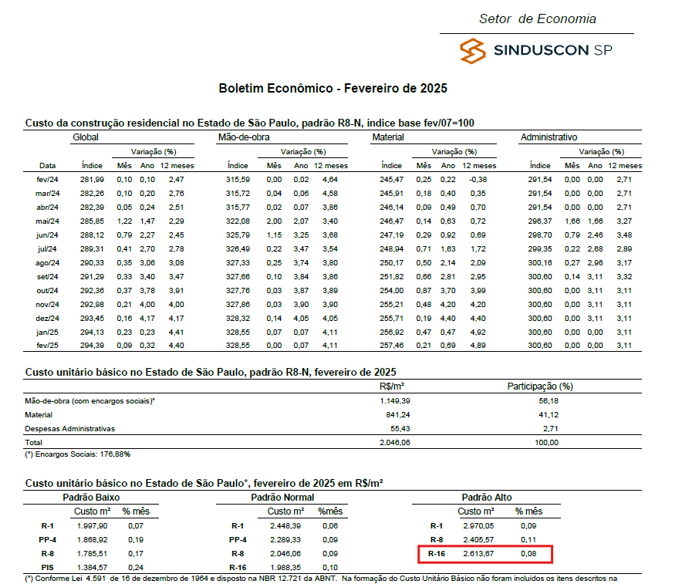
ETAPA | VALOR ORÇADO | % | VALOR / m²
GERENCIAMENTO TÉCNICO E ADMINISTRATIVO | R$9,723,475.21 | 22.91% | R$1,234.17 | ÁREA CONSTRUÍDA | 7878.58 | m²
MOVIMENTAÇÃO DE TERRA | R$1,029,319.76 | 2.43% | R$130.65 | ÁREA TOTAL ATUALIZADA DO PARCIAL
INFRAESTRUTURA | R$2,461,562.77 | 5.80% | R$312.44
CONTENÇÃO | R$767,406.84 | 1.81% | R$97.40
SUPRAESTRUTURA | R$6,377,074.55 | 15.03% | R$809.42
ALVENARIA | R$1,138,900.29 | 2.68% | R$144.56
INSTALAÇÕES ELÉTRICAS, HIDRÁULICAS, GLP E PREVENTIVAS | R$3,970,610.69 | 9.36% | R$503.98
CLIMATIZAÇÃO, EXAUSTÃO MECÂNICA E PRESSURIZAÇÃO | R$964,750.27 | 2.27% | R$122.45
REVESTIMENTOS ARGAMASSADOS PISO E PAREDE | R$1,235,828.43 | 2.91% | R$156.86
REVESTIMENTOS ARGAMASSADOS TETO | R$142,358.31 | 0.34% | R$18.07
IMPERMEABILIZAÇÃO | R$893,128.61 | 2.10% | R$113.36
ACABAMENTOS INTERNOS EM PAREDE | R$371,650.43 | 0.88% | R$47.17
ACABAMENTOS EM PISOS E PAVIMENTAÇÕES | R$1,398,785.26 | 3.30% | R$177.54
ACABAMENTOS INTERNOS EM TETO | R$329,970.54 | 0.78% | R$41.88
PINTURA INTERNA | R$1,291,940.09 | 3.04% | R$163.98
REVESTIMENTOS E ACABAMENTOS DE FACHADA | R$1,739,136.83 | 4.10% | R$220.74
ESQUADRIAS, VIDROS E FERRAGENS | R$3,788,741.80 | 8.93% | R$480.89
LOUÇAS E METAIS | R$548,875.07 | 1.29% | R$69.67
COBERTURA | R$107,939.06 | 0.25% | R$13.70
EQUIPAMENTOS E SISTEMAS ESPECIAIS | R$1,405,123.39 | 3.31% | R$178.35
SERVIÇOS COMPLEMENTARES | R$2,306,439.47 | 5.43% | R$292.75
IMPREVISTOS | R$449,715.04 | 1.06% | R$57.08
TOTAL | R$42,442,732.71 | 100% | R$5,387.10
CUB/SP | R$2,053.66 | Apr-25 | 2,63 CUB

 | R$41,993,017.66

CAIO PRADO
ORÇAMENTO PARAMÉTRICO

Cliente | Caio Prado
Obra | Indepy
Data | 01/04/2025
Versão | R01

CÓDIGO | ITEM | Quantidade | Unidade | Valor Unitário | Valor Orçado | Considerações
1 | GERENCIAMENTO TÉCNICO E ADMINISTRATIVO |  |  |  | 4,972,621.42
1.1 | GERENCIAMENTO TÉCNICO E ADMINISTRATIVO |  |  |  | 4,972,621.42
1.1.1 | Gerenciamento técnico e administrativo | 1.00 | vb | 4,972,621.42 | 4,972,621.42 | Conforme discretização nas abas anteriores
2 | MOVIMENTAÇÃO DE TERRA |  |  |  | 516,244.08
2.1 | ESCAVAÇÃO DE SUBSOLO |  |  |  | 69,873.88
2.1.1 | Escavação e bota-fora de subsolo | 1,028.77 | m³ | 67.92 | 69,873.88
2.2 | MOVIMENTAÇÃO DE VALAS |  |  |  | 446,370.19
2.2.1 | Escavação mecanizada para blocos e baldrames | 1,105.73 | m³ | 40.00 | 44,224.85
2.2.2 | Reaterro para blocos e baldrames | 546.54 | m³ | 16.01 | 8,747.44
2.2.3 | Movimentação de bota-fora | 726.94 | m³ | 50.00 | 36,343.59
2.2.4 | Movimentação de terra das estacas | 4,627.00 | m³ | 75.00 | 347,015.75
2.2.5 | Lastro de brita e= 10cm - Blocos e baldrames | 493.30 | m² | 20.35 | 10,038.57
3 | INFRAESTRUTURA |  |  |  | 5,042,484.06
3.1 | FUNDAÇÃO PROFUNDA |  |  |  | 4,020,877.55 | Custos levantados através do projeto e levantados com base nas porpostas encaminhadas
3.1.1 | Serviço especializado para estaca barrete | 288.00 | m | 2,113.83 | 608,781.94
3.1.2 | Serviço especializado para estaca hélice | 1,068.00 | m | 107.13 | 114,410.00
3.1.2 | Concreto (40 Mpa) | 4,627.00 | m³ | 546.00 | 2,526,351.25 | Custo 498,63/m³ repassado pela indepy + perda + bombeamento
3.1.3 | Armação 6,3mm | 123.17 | kg | 8.35 | 1,028.47 | Custo 7,4/kg repassado pela indepy + arame e espaçados (quantitativo já contem perda)
3.1.4 | Armação 8mm | 4,844.19 | kg | 7.88 | 38,172.22 | Custo 7,4/kg repassado pela indepy + arame e espaçados (quantitativo já contem perda)
3.1.5 | Armação 12,5mm | 1,300.00 | kg | 7.41 | 9,633.00 | Custo 7,4/kg repassado pela indepy + arame e espaçados (quantitativo já contem perda)
3.1.6 | Armação 16mm | 3,630.00 | kg | 7.35 | 26,680.50 | Custo 7,4/kg repassado pela indepy + arame e espaçados (quantitativo já contem perda)
3.1.6 | Armação 20mm | 39,000.00 | kg | 8.27 | 322,530.00 | Custo 7,4/kg repassado pela indepy + arame e espaçados (quantitativo já contem perda)
3.1.8 | Forma mureta guia | 607.20 | m² | 68.00 | 41,289.60
3.1.9 | Concreto mureta guia | 30.36 | m³ | 573.30 | 17,405.45 | Custo 498,63/m³ repassado pela indepy + perda + bombeamento
3.1.10 | Armação mureta guia 6,3mm | 1,450.00 | kg | 8.35 | 12,107.50 | Custo 7,4/kg repassado pela indepy + arame e espaçados (quantitativo já contem perda)
3.1.11 | Armação mureta guia 10mm | 3,906.00 | kg | 8.44 | 32,966.64 | Custo 7,4/kg repassado pela indepy + arame e espaçados (quantitativo já contem perda)
3.1.12 | Mão de obra execuão | 1.00 | vb | 269,520.99 | 269,520.99
3.2 | FUNDAÇÃO RASA |  |  |  | 1,021,606.50
3.2.1 | Fabricação, montagem e desmontagem de forma para blocos e baldrames resinado | 770.93 | m² | 74.80 | 57,665.56
3.2.2 | Concreto (40 Mpa) | 559.19 | m³ | 630.63 | 352,642.02
3.2.3 | Armação | 42,407.00 | kg | 8.66 | 367,117.40 | Custo 7,4/kg repassado pela indepy + arame e espaçados (quantitativo já contem perda)
3.2.4 | Mão de obra | 616.62 | m² | 396.00 | 244,181.52 | Valor estimado por área de projeção do embasamento
4 | CONTENÇÃO |  |  |  | 282,541.99
4.1 | CONTENÇÃO |  |  |  | 282,541.99 | Custos levantados através do projeto
4.1.1 | Fabricação, montagem e desmontagem de forma para parede de concreto | 582.75 | m² | 173.76 | 101,260.09
4.1.2 | Concreto (40 Mpa) - com cristalizante | 58.28 | m³ | 746.13 | 43,480.86 | Custo 498,63/m² repassado pela indepy + perda + bombeamento + cristalizante
4.1.3 | Armação | 5,827.50 | kg | 8.66 | 50,448.67
4.1.4 | Drenagem | 92.50 | m | 286.00 | 26,455.00
4.1.5 | Mão de obra contenção | 291.38 | m² | 209.00 | 60,897.38
5 | SUPRAESTRUTURA |  |  |  | 5,545,670.55
5.1 | FORMA |  |  |  | 368,213.57
5.1.1 | Locação de Forma pronta | 1,559.35 | m² | 217.80 | 339,625.56 | Locação de forma pronta - custo estimado para o porte da obra (3 jogos)
5.1.2 | Montagem de forma | 10,395.64 | m² | 2.75 | 28,588.01
5.2 | ARMADURA |  |  |  | 1,503,223.98
5.2.1 | Armadura Convencional para Estrutura | 174,085.00 | kg | 8.64 | 1,503,223.98 | Custo 7,4/kg repassado pela indepy + arame e espaçados (quantitativo já contem perda)
5.3 | CONCRETO |  |  |  | 1,260,395.29
5.3.1 | Concreto | 2,007.34 | m³ | 627.89 | 1,260,395.29 | Custo 498,63/m³ repassado pela indepy + perda + bombeamento
5.4 | COMPLEMENTARES |  |  |  | 258,333.60
5.4.1 | Locação escoramento | 1.00 | vb | 141,733.60 | 141,733.60 | Verba repassada para locação de escoramento
5.4.3 | Perfuração de vigas e lajes | 1.00 | vb | 116,600.00 | 116,600.00
5.5 | MÃO DE OBRA |  |  |  | 2,155,504.12
5.5.1 | Mão de obra supraestrutura | 6,938.39 | m² | 310.66 | 2,155,504.12 | Valor estimado com base na área construida
6 | ALVENARIA |  |  |  | 1,382,917.54
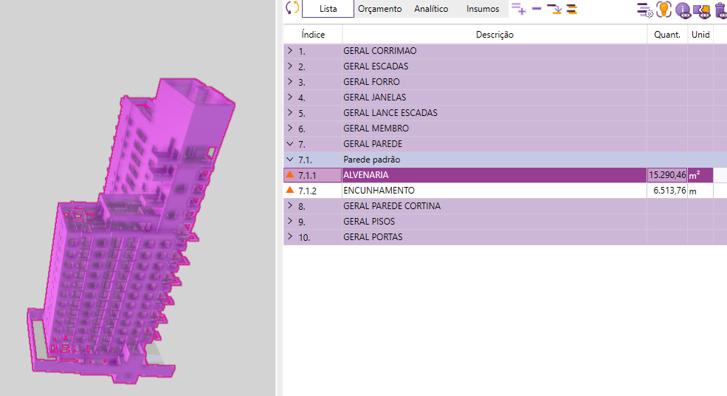
6.1 | ALVENARIA |  |  |  | 1,382,917.54
6.1.1 | Alvenaria | 11,548.62 | m² | 38.50 | 444,621.99 | Blcos de concreto 19x19x39
6.1.2 | Alvenaria acústica | 2,099.52 | m² | 71.50 | 150,115.47 | Blocos acústicos 19x19x39, custo repassado pela Indepy
6.1.3 | Serviços complementares | 13,648.14 | m² | 13.75 | 187,661.93 | Previsão de amarração com tela, vergas, contravergas e encunahmento;
6.1.4 | Mão de obra | 13,648.14 | m² | 44.00 | 600,518.16 | Fechamento com bloco sical e assentamento com argamassa usinada
7 | INSTALAÇÕES ELÉTRICAS, HIDRÁULICAS E GLP |  |  |  | 2,575,057.60 | Valores estimados com base em índices históricos por área construida
7.1 | INSTALAÇÕES ELÉTRICAS |  |  |  | 1,089,299.40
7.1.1 | Entrada de Energia | 1.00 | vb | 42,340.26 | 42,340.26
7.1.2 | Eletrodutos e Eletrocalhas | 1.00 | vb | 76,982.29 | 76,982.29
7.1.3 | Cabos e Fiações | 1.00 | vb | 230,946.87 | 230,946.87
7.1.4 | Quadros e Disjuntores | 1.00 | vb | 123,171.66 | 123,171.66
7.1.5 | Acabamentos Elétricos | 1.00 | vb | 76,982.29 | 76,982.29
7.1.6 | Equipamentos e Iluminação | 1.00 | vb | 76,982.29 | 76,982.29
7.1.7 | Mão de Obra para Instalações Elétricas | 1.00 | vb | 461,893.74 | 461,893.74
7.2 | INSTALAÇÕES HIDRÁULICAS |  |  |  | 1,324,095.39
7.2.1 | Instalações de Água Fria | 1.00 | vb | 169,361.04 | 169,361.04
7.2.2 | Instalações de Água Quente | 1.00 | vb | 138,568.12 | 138,568.12
7.2.3 | Instalações de Águas Pluviais | 1.00 | vb | 92,378.75 | 92,378.75
7.2.4 | Instalações Sanitárias | 1.00 | vb | 115,473.44 | 115,473.44
7.2.5 | Louças e Metais | 1.00 | vb | 384,911.45 | 384,911.45 | Entrega total em áreas comuns e louças e metais em áreas privativas;
7.2.6 | Mão de Obra para Instalações Hidráulicas | 1.00 | vb | 423,402.60 | 423,402.60
7.3 | INSTALAÇÕES PREVENTIVAS E GLP |  |  |  | 161,662.81
7.3.1 | Instalações Preventivas | 1.00 | vb | 76,982.29 | 76,982.29
7.3.2 | Instalações de GLP | 1.00 | vb | 38,491.15 | 38,491.15
7.3.3 | Instalações de Proteção e Aterramento - SPDA | 1.00 | vb | 46,189.37 | 46,189.37
8 | SISTEMAS ESPECIAIS |  |  |  | 2,444,838.16
8.1 | CLIMATIZAÇÃO, EXAUSTÃO MECÂNICA E PRESSURIZAÇÃO |  |  |  | 532,620.00
8.1.1 | Infraestrutura para Instalação de Ar Condicionado | 285.00 | un | 1,210.00 | 344,850.00 | Infraestrutura para ar-condicionado em areas privativas e comuns
8.1.2 | Instalação de Ar Condicionado | 10.00 | un | 6,600.00 | 66,000.00 | Instalação de ar-codicionado em áreas comuns
8.1.3 | Ventokit | 123.00 | un | 990.00 | 121,770.00 | Ventilação mecânica em banheiros enclausurados
8.2 | COMUNICAÇÃO |  |  |  | 115,473.44
8.2.1 | CFTV | 1.00 | vb | 15,396.46 | 15,396.46
8.2.2 | Interfone | 1.00 | vb | 38,491.15 | 38,491.15
8.2.3 | TV e internet | 1.00 | vb | 23,094.69 | 23,094.69
8.2.4 | Automação, telecomunicação e sistemas de segurança | 1.00 | vb | 38,491.15 | 38,491.15 | Previsão de infraestrutura
8.3 | EQUIPAMENTOS |  |  |  | 1,796,744.73
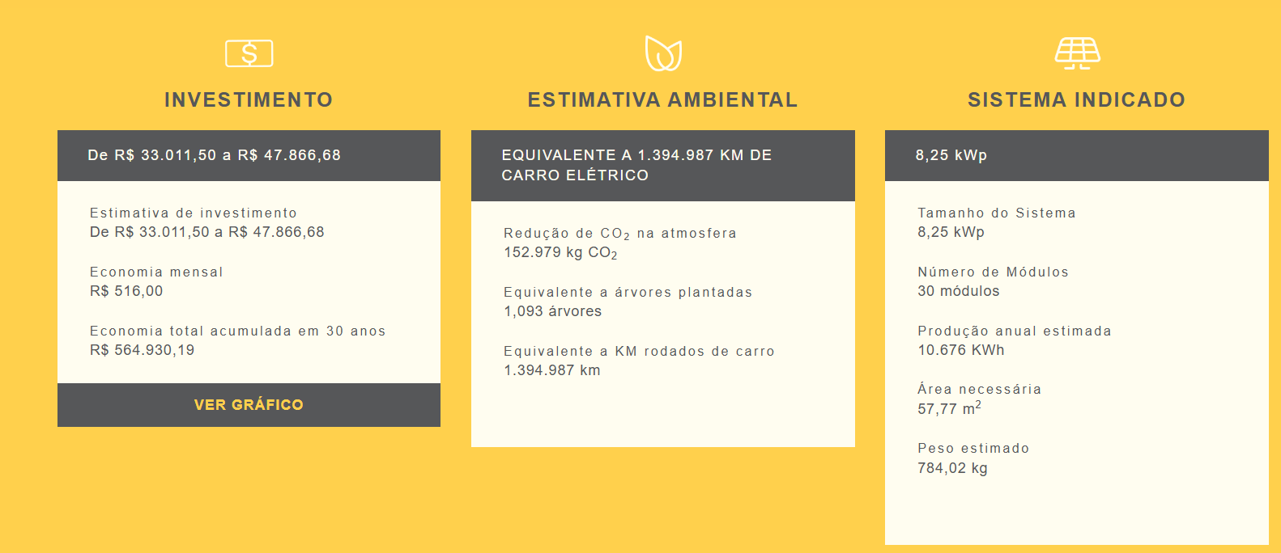
8.3.1 | Elevadores | 2.00 | un | 534,941.00 | 1,069,882.00
8.3.2 | Plataforma elevatória | 2.00 | un | 47,025.00 | 94,050.00
8.3.3 | Cadeira de transferência pcd | 1.00 | un | 23,980.00 | 23,980.00
8.3.4 | Grupo de geradores | 1.00 | un | 49,500.00 | 49,500.00
8.3.5 | Subestação | 1.00 | un | 198,000.00 | 198,000.00
8.3.6 | Bombas | 1.00 | vb | 16,500.00 | 16,500.00
8.3.7 | Pressurizaçao de escada | 1.00 | vb | 264,679.38 | 264,679.38
8.3.8 | Placas solares | 57.77 | m² | 911.43 | 52,653.35
8.3.9 | Equipamento de piscina | 1.00 | vb | 27,500.00 | 27,500.00
9 | IMPERMEABILIZAÇÃO |  |  |  | 490,087.44
9.1 | IMPERMEABILIZAÇÃO |  |  |  | 490,087.44
9.1.1 | Regularização de Superfície | 2,799.36 | m² | 30.80 | 86,220.16 | Regulazização em áreas que recebem argamassa polimérica e manta asfáltica
9.1.2 | Poço do elevador | 36.91 | m² | 90.20 | 3,329.46
9.1.3 | Baldrames | 678.28 | m² | 38.50 | 26,113.86
9.1.4 | Ralos | 1.00 | vb | 13,856.81 | 13,856.81
9.1.5 | Impermeabilizações cimenticias | 2,099.52 | m² | 88.00 | 184,757.50 | Aplicação em banheiros, lavabos e lajes tecnicas
9.1.6 | Impermeabilizações com manta asfaltica | 699.84 | m² | 165.00 | 115,473.44 | Aplicação em áreas externas, terraço e piscina
9.1.8 | Impermeabilização de peitoril | 523.49 | m² | 68.20 | 35,701.88
9.1.9 | Proteção Mecânica | 699.84 | m² | 35.20 | 24,634.33 | Proteção mecânica de áreas que recebem manta asfáltica
10 | REVESTIMENTOS E ACABAMENTOS INTERNOS EM PAREDE |  |  |  | 1,982,396.41
10.1 | REVESTIMENTOS ARGAMASSADOS |  |  |  | 1,301,983.60
10.1.1 | Chapisco | 21,698.71 | m² | 4.95 | 107,408.63
10.1.2 | Reboco | 21,698.71 | m² | 55.05 | 1,194,574.97
10.2 | ACABAMENTOS DE PAREDE |  |  |  | 680,412.81
10.2.1 | Peitoris | 654.36 | m² | 93.50 | 61,182.66
10.2.2 | Revestimentos de Parede | 3,042.90 | m² | 203.50 | 619,230.15 | Perímetro de banheiros e faixa hidráulica de cozinhas (referência 30x90cm)
11 | PISOS E PAVIMENTAÇÕES |  |  |  | 596,305.93
11.1 | REVESTIMENTOS ARGAMASSADOS |  |  |  | 427,268.71
11.1.1 | Piso alisado esada | 227.80 | m² | 27.50 | 6,264.50
11.1.2 | Piso alisado area tecnica | 71.90 | m² | 27.50 | 1,977.25
11.1.3 | Contrapiso 5 cm | 6,046.33 | m² | 66.00 | 399,057.78
11.1.4 | Manta acústica lazer | 376.93 | m² | 38.50 | 14,511.81
11.1.5 | Manta acústica duplex | 141.75 | m² | 38.50 | 5,457.38
11.2 | ACABAMENTOS EM PISO |  |  |  | 169,037.22
11.2.1 | Porcelanato | 261.62 | m² | 137.50 | 35,972.75 | Internamente ás áreas comuns
11.2.2 | Vinilico | 116.30 | m² | 308.00 | 35,820.40 | Academia
11.2.3 | Deck | 52.00 | m² | 495.00 | 25,740.00 | Região da piscina
11.2.4 | Paver | 137.53 | m² | 66.00 | 9,076.98 | Acessos externos
11.2.5 | Pastilha piscina | 129.18 | m² | 275.00 | 35,525.05
11.2.6 | Rodapés | 453.50 | m | 53.90 | 24,443.87 | Equalizados para os respectivos ambientes (áreas comuns)
11.2.7 | Soleiras | 24.83 | m | 99.00 | 2,458.17 | Apenas em áreas comuns
12 | REVESTIMENTOS E ACABAMENTOS INTERNOS EM TETO |  |  |  | 375,431.17
12.1 | REVESTIMENTOS E ACABAMENTOS EM TETO |  |  |  | 375,431.17
12.1.1 | Forro gesso acartonado st | 1,739.27 | m² | 82.50 | 143,489.78 | Previsão de gesso em áreas privativas e comuns;
12.1.2 | Forro gesso acartonado ru | 548.92 | m² | 99.00 | 54,343.08
12.1.3 | Negativo | 2,745.83 | m² | 24.20 | 66,449.04 | Acabamento em garagens, escadas e ante-câmaras;
12.1.4 | Estucamento | 4,210.20 | m² | 26.40 | 111,149.28 | Acabamento em escadas e ante-câmaras;
13 | PINTURA INTERNA |  |  |  | 1,111,119.26
13.1 | PINTURA INTERNA |  |  |  | 1,111,119.26
13.1.1 | Pintura acrílica antiderrapante | 299.70 | m² | 53.35 | 15,989.00 | Escadas e áreas tecnicas
13.1.2 | Textura teto | 4,210.20 | m² | 36.08 | 151,904.02 | Escadas e áreas tecnicas
13.1.3 | Pintura Interna teto | 2,288.19 | m² | 41.80 | 95,646.34 | Aplicação nas paredes das demais áreas
13.1.4 | Textura escadas parede | 2,099.52 | m² | 39.38 | 82,678.98 | Escadas e áreas tecnicas
13.1.5 | Pintura Interna | 16,556.30 | m² | 46.20 | 764,900.92 | Aplicação nas paredes das demais áreas
14 | ESQUADRIAS |  |  |  | 2,919,524.12
14.1 | ESQUADRIAS DE ALUMÍNIO |  |  |  | 2,292,063.16
14.1.1 | Esquadrias de Alumínio | 1,969.35 | m² | 781.00 | 1,538,062.35 | Padrão supreme 25mm
14.1.4 | Esquadrias duplex | 105.28 | m² | 1,078.00 | 113,491.84 | Maior isolamento
14.1.5 | Brise de aluminio | 190.36 | m² | 1,320.00 | 251,275.20
14.1.6 | Gradil | 520.37 | m² | 748.00 | 389,233.77
14.2 | ESQUADRIAS METÁLICAS |  |  |  | 209,377.37
14.2.1 | Corrimão inox escadas duplex | 83.66 | m | 495.00 | 41,411.70
14.2.2 | Corrimão escada enclausurada | 289.04 | m | 165.00 | 47,691.60
14.2.3 | Corrimão inox piscina | 5.77 | m | 495.00 | 2,856.15
14.2.4 | Serralherias | 1.00 | vb | 30,792.92 | 30,792.92
14.2.5 | PCF | 45.00 | un | 1,925.00 | 86,625.00
14.3 | ESQUADRIAS DE MADEIRA |  |  |  | 418,083.60
14.3.1 | Fechadura Biometrica | 116.00 | un | 940.50 | 109,098.00 | Custo referência Indepy
14.3.2 | Esquadrias de Madeira | 418.00 | un | 739.20 | 308,985.60 | Custo referência Indepy
15 | REVESTIMENTOS E ACABAMENTOS DE FACHADA |  |  |  | 925,738.82
15.1 | REVESTIMENTOS ARGAMASSADOS EXTERNOS |  |  |  | 571,128.61
15.1.1 | Revestimentos argamassados externos | 5,597.57 | m² | 102.03 | 571,128.61 | Chapisco e reboco em paredes da fachada;
15.2 | PINTURA EXTERNA |  |  |  | 353,430.31
15.2.1 | Textura | 5,597.57 | m² | 63.14 | 353,430.31
15.3 | SERVIÇOS COMPLEMENTARES |  |  |  | 1,179.90
15.3.1 | Pingadeiras | 33.52 | m | 35.20 | 1,179.90 | Cobertura do reservatório
16 | SERVIÇOS COMPLEMENTARES |  |  |  | 1,251,961.63
16.1 | SERVIÇOS COMPLEMENTARES |  |  |  | 1,251,961.63
16.1.1 | Móveis e decoração | 480.13 | m² | 1,870.00 | 897,843.10 | Estimados pela área de lazer
16.1.2 | Comunicação visual | 1.00 | vb | 76,982.29 | 76,982.29
16.1.3 | Paisagismo | 1.00 | vb | 92,378.75 | 92,378.75
16.1.5 | Ligações definitivas | 1.00 | vb | 30,792.92 | 30,792.92
16.1.6 | Desmobilização | 1.00 | vb | 38,491.15 | 38,491.15
16.1.7 | Limpeza final de obra | 1.00 | vb | 115,473.44 | 115,473.44
17 | IMPREVISTOS |  |  |  | 823,269.56
17.1 | IMPREVISTOS |  |  |  | 823,269.56
17.1.1 | Imprevistos e contingências | 1.00 | vb | 823,269.56 | 823,269.56
TOTAL |  |  |  |  | 33,238,209.75

